Portada e índice
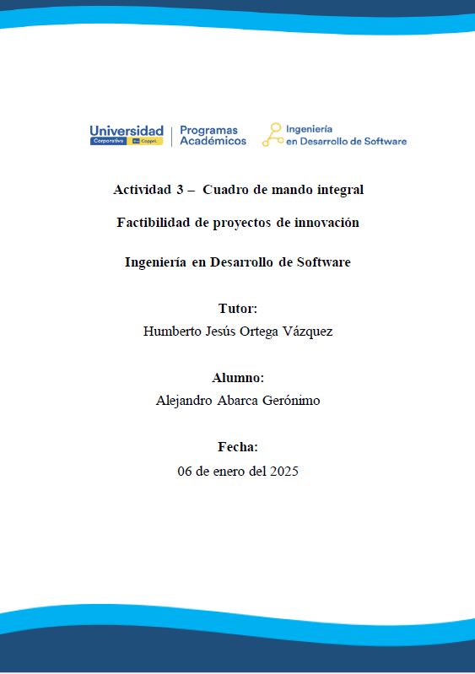
PORTADA E ÍNDICE

Contextualización:
La empresa TecnoStudio necesita involucrar sus estrategias dentro de los objetivos de la
empresa. En consecuencia, requiere definir un cuadro de mando integral (Balanced
Scorecard). Para ello, considerar los siguientes datos proporcionados para el modelo de
gestión:

Introducción
Etapa 1. Análisis y Diseño
Etapa 2. Mapa Estratégico
Etapa 3. Objetivos Relevantes
Etapa 4. Tablero de Control
Etapa 5. Dashboard

Etapa 5. Dashboard
Etapa 5. Resultados
Indicaciones para esta hoja
1 | Elabora un gráfico por cada objetivo de cada perspectiva de la visión estratégica que contraste la meta propuesta contra el avance actual.
2 | Los gráficos deberán tener título, ejes titulados, leyendas y unidades. Se sugiere cambies el diseño, estilo y paleta de colores.
3 | Adicionalmente puedes dar formato a los diferentes gráficos.

PERSPECTIVA FINANCIERA
 | Financiera
Avance Actual | 5%
Meta propuesta | 10%
Aumentar el ingreso de ventas
 | Avance Actual | Meta propuesta
Aumentar ingreso de ventas | 7% | 10%
10%

